单变量分析
说明：所有的入模变量都是调箱后的
onehande_creditemail_rate_1month
调箱后单变量分析
onehande_creditemail_rate_1month
变量中文名 | 变量英文名 | 规则 | 违约用户数 | 正常用户数 | 区间 | 用户占比 | 坏用户占比 | WOE | iv
近一月一手信用邮箱占一手邮箱比 | onehande_creditemail_rate_1month | onehande_creditemail_rate_1month=空值 | 1445 | 13620 | 空值 | 10.1% | 9.7% | -0.046 | 0
近一月一手信用邮箱占一手邮箱比 | onehande_creditemail_rate_1month | onehande_creditemail_rate_1month<=0.002 | 2263 | 37809 | [0,0.002] | 27.0% | 15.2% | -0.619 | 0.081
近一月一手信用邮箱占一手邮箱比 | onehande_creditemail_rate_1month | 0.002<onehande_creditemail_rate_1month<=0.03 | 2493 | 44555 | (0.002,0.03] | 31.6% | 16.8% | -0.686 | 0.113
近一月一手信用邮箱占一手邮箱比 | onehande_creditemail_rate_1month | onehande_creditemail_rate_1month>0.025 | 8666 | 37815 | (0.025,1] | 31.3% | 58.3% | 0.724 | 0.217

onehande_creditemail_rate_6month
变量中文名 | 变量英文名 | 规则 | 违约用户数 | 正常用户数 | 区间 | 用户占比 | 坏用户占比 | WOE | iv
近六月一手信用邮箱占一手邮箱比 | onehande_creditemail_rate_6month | onehande_creditemail_rate_6month=空值 | 1445 | 13620 | 空值 | 10.1% | 9.7% | -0.046 | 0
近六月一手信用邮箱占一手邮箱比 | onehande_creditemail_rate_6month | onehande_creditemail_rate_6month<=0.02 | 901 | 12219 | [0,0.02] | 8.8% | 6.1% | -0.41 | 0.013
onehande_creditemail_rate_6month
近六月一手信用邮箱占一手邮箱比 | onehande_creditemail_rate_6month | 0.02<onehande_creditemail_rate_6month<=0.15 | 1201 | 27258 | (0.02,0.15] | 19.1% | 8.1% | -0.925 | 0.114
近六月一手信用邮箱占一手邮箱比 | onehande_creditemail_rate_6month | 0.15<onehande_creditemail_rate_6month<=0.25 | 3660 | 41773 | (0.15,0.25] | 30.6% | 24.6% | -0.238 | 0.016
近六月一手信用邮箱占一手邮箱比 | onehande_creditemail_rate_6month | onehande_creditemail_rate_6month>0.25 | 7660 | 38929 | (0.25,1] | 31.3% | 51.5% | 0.571 | 0.128

onehande_creditemail_rate_12month
变量中文名 | 变量英文名 | 规则 | 违约用户数 | 正常用户数 | 区间 | 用户占比 | 坏用户占比 | WOE | iv
近一年一手信用邮箱占一手邮箱比 | onehande_creditemail_rate_12month | onehande_creditemail_rate_12month=空值 | 1445 | 13620 | 空值 | 10.1% | 9.7% | -0.046 | 0
近一年一手信用邮箱占一手邮箱比 | onehande_creditemail_rate_12month | onehande_creditemail_rate_12month<=0.45 | 2193 | 36317 | [0,0.45] | 25.9% | 14.8% | -0.61 | 0.076
近一年一手信用邮箱占一手邮箱比 | onehande_creditemail_rate_12month | 0.45<onehande_creditemail_rate_12month<=0.6 | 4066 | 43055 | (0.45,0.6] | 31.7% | 27.3% | -0.163 | 0.008
近一年一手信用邮箱占一手邮箱比 | onehande_creditemail_rate_12month | onehande_creditemail_rate_12month>0.6 | 7163 | 40807 | (0.6,1] | 32.3% | 48.2% | 0.457 | 0.081

onehande_creditemail_rate_12month
credit_email_num_1month
变量中文名 | 变量英文名 | 规则 | 违约用户数 | 正常用户数 | 区间 | 用户占比 | 坏用户占比 | WOE | iv
近一月信用邮箱数 | credit_email_num_1month | credit_email_num_1month=空值 | 1440 | 13537 | 空值 | 10.1% | 9.7% | -0.044 | 0
近一月信用邮箱数 | credit_email_num_1month | credit_email_num_1month=0 | 2268 | 37853 | 0 | 27.0% | 15.3% | -0.618 | 0.081
近一月信用邮箱数 | credit_email_num_1month | 0<credit_email_num_1month<=6 | 6809 | 61549 | (0,6] | 46.0% | 45.8% | -0.004 | 0
近一月信用邮箱数 | credit_email_num_1month | 6<credit_email_num_1month<=10 | 1947 | 12023 | (6,10] | 9.4% | 13.1% | 0.377 | 0.015
近一月信用邮箱数 | credit_email_num_1month | credit_email_num_1month>10 | 2403 | 8837 | >10 | 7.6% | 16.2% | 0.895 | 0.086

people_in_last_60
变量中文名 | 变量英文名 | 规则 | 违约用户数 | 正常用户数 | 区间 | 用户占比 | 坏用户占比 | WOE | iv
近60天接听电话人数 | people_in_last_60 | people_in_last_60=空值 | 6002 | 55351 | 空值 | 41.3% | 40.4% | -0.024 | 0
近60天接听电话人数 | people_in_last_60 | people_in_last_60=0 | 4148 | 33114 | 0 | 25.1% | 27.9% | 0.12 | 0.004
近60天接听电话人数 | people_in_last_60 | 0<people_in_last_60<=60 | 3185 | 21554 | (0,60] | 16.6% | 21.4% | 0.285 | 0.015
近60天接听电话人数 | people_in_last_60 | people_in_last_60>60 | 1532 | 23780 | >60 | 17.0% | 10.3% | -0.545 | 0.041

people_in_last_60

people_abnormal_out_last_30
变量中文名 | 变量英文名 | 规则 | 违约用户数 | 正常用户数 | 区间 | 用户占比 | 坏用户占比 | WOE | iv
近三十天金融机构打出通话人数 | people_abnormal_out_last_30 | people_abnormal_out_last_30=空值 | 6002 | 55351 | 空值 | 41.3% | 40.4% | -0.024 | 0
近三十天金融机构打出通话人数 | people_abnormal_out_last_30 | people_abnormal_out_last_30=0 | 6648 | 51300 | 0 | 39.0% | 44.7% | 0.154 | 0.01
近三十天金融机构打出通话人数 | people_abnormal_out_last_30 | 0<people_abnormal_out_last_30<=1 | 937 | 8378 | (0,1] | 6.3% | 6.3% | 0.007 | 0
近三十天金融机构打出通话人数 | people_abnormal_out_last_30 | people_abnormal_out_last_30>1 | 1280 | 18770 | >1 | 13.5% | 8.6% | -0.488 | 0.026

credit_age
变量中文名 | 变量英文名 | 规则 | 违约用户数 | 正常用户数 | 区间 | 用户占比 | 坏用户占比 | WOE | iv
信用卡年龄(月) | credit_age | credit_age=空值 | 1440 | 13537 | 空值 | 10.1% | 9.7% | -0.044 | 0
信用卡年龄(月) | credit_age | credit_age<=36 | 6414 | 48884 | [0,36] | 37.2% | 43.1% | 0.166 | 0.011
信用卡年龄(月) | credit_age | 36<credit_age<=38 | 1297 | 5706 | (36,38] | 4.7% | 8.7% | 0.716 | 0.032
people_abnormal_out_last_30
信用卡年龄(月) | credit_age | 38<credit_age<=42 | 1931 | 22208 | (38,42] | 16.2% | 13.0% | -0.245 | 0.009
信用卡年龄(月) | credit_age | credit_age>42 | 3785 | 43464 | >42 | 31.8% | 25.5% | -0.244 | 0.017

var_freq_miss_day
变量中文名 | 变量英文名 | 规则 | 违约用户数 | 正常用户数 | 区间 | 用户占比 | 坏用户占比 | WOE | iv
一年内每天的未接听电话总次数的方差值 | var_freq_miss_day | var_freq_miss_day=空值 | 6716 | 63581 | 空值 | 47.3% | 45.2% | -0.051 | 0.001
一年内每天的未接听电话总次数的方差值 | var_freq_miss_day | var_freq_miss_day<=0.4 | 802 | 6637 | [0,0.4] | 5.0% | 5.4% | 0.084 | 0
一年内每天的未接听电话总次数的方差值 | var_freq_miss_day | 0.4<var_freq_miss_day<=2.5 | 2671 | 29748 | (0.4,2.5] | 21.8% | 18.0% | -0.213 | 0.009
一年内每天的未接听电话总次数的方差值 | var_freq_miss_day | 2.5<var_freq_miss_day<=7.5 | 2160 | 20714 | (2.5,7.5] | 15.4% | 14.5% | -0.064 | 0.001
一年内每天的未接听电话总次数的方差值 | var_freq_miss_day | var_freq_miss_day>7.5 | 2518 | 13119 | >7.5 | 10.5% | 16.9% | 0.547 | 0.039

credit_age
var_freq_miss_day

训练集评分分布
训练集未处理评分分布
分数段 | 总人数 | 坏用户数 | 好用户数 | 坏用户占比 | 客户比例
[550,600) | 263 | 178 | 85 | 67.7% | 0.2% | 训练集模型效果
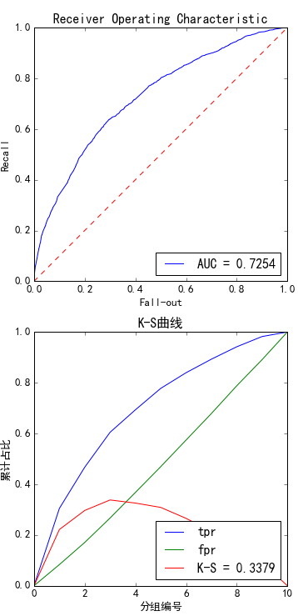
[600-650) | 2838 | 1230 | 1608 | 43.3% | 1.9%
[650-700) | 14721 | 3602 | 11119 | 24.5% | 9.9%
[700-750) | 29338 | 4191 | 25147 | 14.3% | 19.7%
[750-800) | 44914 | 3394 | 41520 | 7.6% | 30.2%
[800-850) | 41091 | 1986 | 39105 | 4.8% | 27.6%
[850-900) | 13527 | 277 | 13250 | 2.0% | 9.1%
[900-950) | 1974 | 9 | 1965 | 0.5% | 1.3%

说明:750-800这个分数段内有很多用户特征值为空值

有通讯训练集评分分布

测试集评分分布
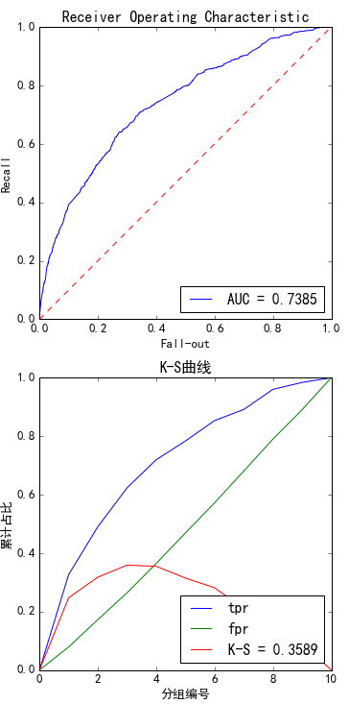
测试集未处理评分分布
分数段 | 总人数 | 坏用户数 | 好用户数 | 坏用户占比 | 客户比例
[550,600) | 112 | 72 | 40 | 64.3% | 0.3%
[600-650) | 936 | 377 | 559 | 40.3% | 2.5%
[650-700) | 3809 | 1022 | 2787 | 26.8% | 10.2%
[700-750) | 6779 | 888 | 5891 | 13.1% | 18.2%
[750-800) | 10646 | 799 | 9847 | 7.5% | 28.6%
[800-850) | 9579 | 484 | 9095 | 5.1% | 25.8%
[850-900) | 4581 | 90 | 4491 | 2.0% | 12.3%
[900-950) | 725 | 5 | 720 | 0.7% | 2.0%

有通讯测试集评分分布

